Sheet1
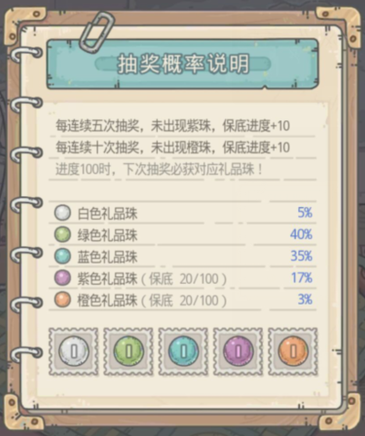
基础概率 | 17.000% |  | p | 83.000% | 算法思路 一、基本设定 设“未抽中礼品珠”为事件A，概率为p 设“连续N次未抽中礼品珠"为A^N，概率为p^N 由于每连续M次抽奖未出现礼品珠则增加保底进度、清零连续抽奖次数 所以N≤M 二、初步计算 先进行M次抽奖 以增加保底为目标的理想情况下M次抽奖均发生事件A 这种情况发生的概率为p^M 非理想情况时，若这M次抽奖的后n次抽奖发生事件A 则应考虑连续发生事件A直至获得保底进度的概率 后n次抽奖发生事件A的概率为 p^n-p^(n+1) 三、进一步计算 考虑M次抽奖中的后n次抽奖均发生了事件A 需要连续M次未抽中礼品珠才能增加保底进度 于是还需连续M-n次未抽中礼品珠，概率为 p^(M-n) 与后n次抽奖发生事件A的概率相乘 p^(M-n)*[p^n-p^(n+1)]=p^M-p^(M+1) 抽取的次数为M+M-n=2M-n 四、总概率 获得保底进度的总概率为 P=[p^M/M + 求和(p^M-p^(M+1)/(2M-n)] n = 1,2,3,...,M-1 同时保底进度加满的下一次需要抽取，则P/(P+1)
增加概率 | 1.140% |  | M | 5
实际概率 | 18.140%

后n次事件A | 增加紫色 | 总抽取次数 | 总概率 | 期望概率
5 | 0.1 | 5 | 39.39% | 0.007878081286
4 | 0.1 | 6 | 6.70% | 0.0011160615155
3 | 0.1 | 7 | 6.70% | 0.00095662415616
2 | 0.1 | 8 | 6.70% | 0.00083704613664
1 | 0.1 | 9 | 6.70% | 0.00074404101034
 |  |  |  | 0.011531854105
基础概率 | 3.000% |  | p | 0.97
增加概率 | 0.867% |  | M | 10
实际概率 | 3.867%

后n次事件A | 增加橙色 | 总抽取次数 | 概率 | 期望值
10 | 0.1 | 10 | 73.74% | 0.0073742412689
9 | 0.1 | 11 | 2.21% | 0.00020111567097
8 | 0.1 | 12 | 2.21% | 0.00018435603172
7 | 0.1 | 13 | 2.21% | 0.00017017479851
6 | 0.1 | 14 | 2.21% | 0.00015801945576
5 | 0.1 | 15 | 2.21% | 0.00014748482538
4 | 0.1 | 16 | 2.21% | 0.00013826702379
3 | 0.1 | 17 | 2.21% | 0.00013013366945
2 | 0.1 | 18 | 2.21% | 0.00012290402115
1 | 0.1 | 19 | 2.21% | 0.00011643538846
 |  |  |  | 0.0087431321542

